INICIO
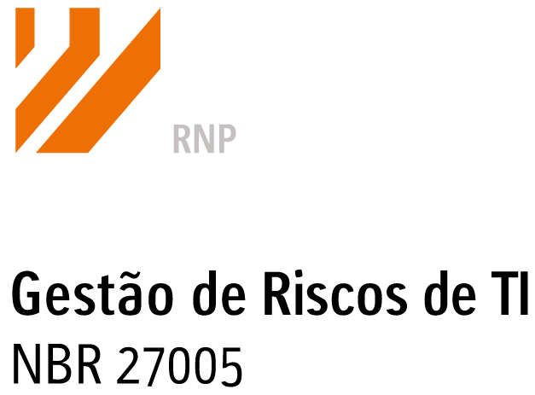

Exercício Prático | NOME: GUSTAVO PEREIRA DE FARIA
Sessão 2 | NOME: EMERSON CARLOS BEGUETTO
Sessão 3 | NOME: CARLOS EDUARDO BENTO DA SILVA
Sessão 4
Sessão 5
Sessão 6
Sessão 7
Sessão 8
Sessão 9
Sessão 10

ATIVOS
Identificação dos Ativos do Escopo

 | 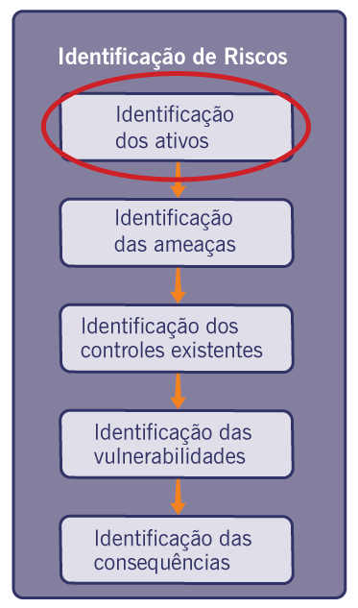 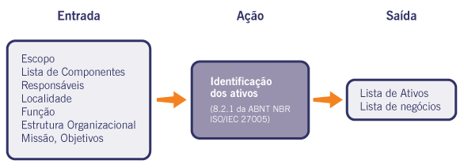

 |  |  | Justificativa / Evidências

Ativos Primários | At 01 | Infraestrutura de servidores em nuvem | Essencial para execução dos serviços da empresa. Qualquer indisponibilidade impacta diretamente os clientes.
 | At 02 | Plataforma de monitoramento SOC 24/7 | Responsável por detectar incidentes de segurança em tempo real. Fundamental para resposta rápida a ameaças.
 | At 03 | Ferramentas de análise de vulnerabilidades | Utilizadas para identificar falhas nos sistemas dos clientes. São base dos serviços prestados.
 | At 04 | Sistemas de backup e recuperação de dados | Garantem a continuidade do negócio em caso de falhas ou ataques (ex: ransomware).
 | At 05 | Código-fonte dos sistemas desenvolvidos | Representa o conhecimento técnico e propriedade intelectual da empresa.
 | At 06 | Ambientes de desenvolvimento (Dev/Test/Prod) | Separação necessária para garantir qualidade, testes e segurança antes da produção.
 | At 07 | Banco de dados de clientes corporativos | Contém informações sensíveis e estratégicas, exigindo proteção conforme a LGPD.
 | At 08 | Logs e registros de segurança (SIEM) | Permitem auditoria, rastreamento de incidentes e investigação de ataques.
 | At 09 | Ferramentas de pentest (internas e licenciadas) | Essenciais para simulação de ataques e avaliação da segurança dos clientes.
 | At 10 | Credenciais de acesso (senhas, tokens, chaves API) | Acesso direto a sistemas críticos. Comprometimento pode causar invasões

Ativos de Suporte e Infraestrutura | At 11 | Infraestrutura de rede (firewalls, switches, VPN) | Base da comunicação segura da empresa. Falhas podem expor dados ou interromper serviços
 | At 12 | Sistemas internos de gestão (ERP/CRM) | Controlam operações administrativas e relacionamento com clientes.
 | At 13 | Plataforma de atendimento (Help Desk) | Canal direto com clientes para suporte e resolução de incidentes.
 | At 14 | Contratos e acordos com clientes (SLAs) | Definem responsabilidades, níveis de serviço e obrigações legais.
 | At 15 | Documentação técnica e procedimentos internos | Padronizam processos e garantem consistência nas operações.
 | At 16 | Políticas de segurança da informação | Orientam o comportamento dos colaboradores e reduzem riscos de segurança.
 | At 17 | Ambiente de virtualização (VMs e containers) | Permite escalabilidade e otimização dos recursos computacionais
 | At 18 | Ferramentas de gestão de projetos (ex: Jira, Trello) | Auxiliam no controle de tarefas, prazos e produtividade das equipes.
 | At 19 | Dispositivos corporativos (notebooks, desktops) | Utilizados pelos colaboradores, podendo ser ponto de entrada para ataques
 | At 20 | Sistemas de autenticação (AD, MFA, IAM) | Controlam o acesso aos sistemas, garantindo segurança e rastreabilidade.
 | At 21 | Repositórios de código (Git, GitHub, GitLab) | Armazenam o código-fonte e histórico de desenvolvimento dos sistemas
 | At 22 | Plataforma de cloud utilizada (AWS, Azure, etc.) | Base da infraestrutura dos serviços oferecidos pela empresa.
 | At 23 | Dados sensíveis de clientes (LGPD) | Informações críticas que exigem proteção legal e podem gerar penalidades em caso de vazamento.
 | At 24 | Sistemas de comunicação interna (e-mail, chat) | Utilizados para troca de informações internas e externas, podendo ser alvo de phishing.
 | At 25 | Utilizados para troca de informações internas e externas, podendo ser alvo de phishing. | Capital intelectual da empresa, essencial para execução dos serviços e inovação.
 | At 26
 | At 27
 | At 28
 | At 29
 | At 30

LISTA AMEACAS
Identificação das Ameaças aos Ativos

 | 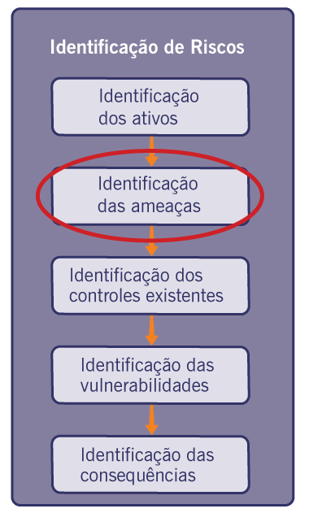

 | Ativos | Ameaça 1 | Ameaças 2 | Justificativa / Evidências

At 01 | Infraestrutura de servidores em nuvem | Vazamento de informações | Roubo de dados por concorrentes | A empresa lida com dados confidenciais sobre cursos e materiais que são muito importantes para manter o diferencial competitivo. Se não houver controle adequado, pode acontecer vazamento ou até espionagem industrial por parte de concorrentes.
At 02 | Plataforma de monitoramento SOC 24/7 | Perda de inovação por acesso indevido | Interferência na produção de novos materiais | As informações sobre tendências de mercado e inovação precisam ser bem protegidas contra acessos não autorizados. Se houver falhas, isso pode atrapalhar o lançamento de novos produtos e afetar a competitividade da empresa.
At 03 | Ferramentas de análise de vulnerabilidades | Ataques cibernéticos | Interrupção de serviços críticos | Os sistemas ERP e CRM são fundamentais para o funcionamento da empresa. Se não houver segurança adequada, pode haver paralisação das operações e exposição de dados sensíveis, o que prejudica bastante a organização.
At 04 | Sistemas de backup e recuperação de dados | Roubo de informações | Uso indevido por terceiros | Os dados confidenciais dos clientes precisam estar bem protegidos para evitar qualquer violação de privacidade. Isso é importante para seguir leis como a LGPD e manter a confiança dos parceiros e consumidores.
At 05 | Código-fonte dos sistemas desenvolvidos | Falhas operacionais | Sabotagem industrial | A produção precisa ser estável. Qualquer ataque ou falha pode comprometer os prazos e a qualidade dos produtos, gerando prejuízos e atrasos.
At 06 | Ambientes de desenvolvimento (Dev/Test/Prod) | Interrupção na cadeia logística | Manipulação indevida de entregas | Erros ou atrasos na logística afetam diretamente a satisfação do cliente e podem prejudicar a imagem da empresa KWX.
At 07 | Banco de dados de clientes corporativos | Fraudes financeiras | Alteração não autorizada de registros | O setor financeiro lida com transações sensíveis que precisam de segurança contra manipulação ou acessos indevidos.
At 08 | Logs e registros de segurança (SIEM) | Falta de conformidade | Desrespeito às normas de segurança | A inexistência de políticas bem estabelecidas pode comprometer a integridade e confidencialidade dos ativos.
At 09 | Ferramentas de pentest (internas e licenciadas) | Vazamento de dados pessoais | Uso indevido de informações de colaboradores | Proteção de dados internos é essencial para evitar prejuízos aos funcionários e atender às leis de privacidade.
At 10 | Credenciais de acesso (senhas, tokens, chaves API) | Ataques de phishing | Roubo de credenciais | A segurança das comunicações internas e externas é crucial para evitar fraudes e manter a integridade da empresa.
At 11 | Infraestrutura de rede (firewalls, switches, VPN) | Falha na infraestrutura | Ataques cibernéticos e invasões | Servidores guardam informações importantes e precisam de proteção contra falhas e acessos não autorizados.
At 12 | Sistemas internos de gestão (ERP/CRM) | Malware e ataques de phishing | Uso indevido por funcionários não autorizados | São os principais computadores de trabalho e precisam de proteção contra ataques e perda de dados.
At 13 | Plataforma de atendimento (Help Desk) | Acesso indevido a documentos | Sabotagem ou falhas técnicas | Impressoras podem ter documentos secretos e precisam de segurança física e digital.
At 14 | Contratos e acordos com clientes (SLAs) | Exploração de vulnerabilidades | Perda de dados por falha sistêmica | São sistemas importantes para a empresa; a segurança deles é vital para evitar problemas e fraudes.
At 15 | Documentação técnica e procedimentos internos | Furto de mídia ou documentos | Recuperação de mídia reciclada ou descartada | Pode expor procedimentos internos e informações críticas; Documentos descartados podem ser recuperados indevidamente.
At 16 | Políticas de segurança da informação | Violação das condições de uso do sistema de informação que possibilitam sua manutenção | Abuso de direitos | Colaboradores podem descumprir políticas estabelecidas; Usuários com acesso podem agir fora das regras definidas.
At 17 | Ambiente de virtualização (VMs e containers) | Falha de equipamento | Alteração do software | Pode derrubar máquinas virtuais e serviços; Pode comprometer o funcionamento das VMs ou containers.
At 18 | Ferramentas de gestão de projetos (ex: Jira, Trello) | Saturação do sistema de informação | Processamento ilegal de dados | Pode tornar a ferramenta indisponível; Pode ocorrer uso indevido das informações dos projetos.
At 19 | Dispositivos corporativos (notebooks, desktops) | Furto de equipamentos | Uso não autorizado de equipamento | Pode expor dados armazenados nos dispositivos; Terceiros podem acessar informações da empresa.
At 20 | Sistemas de autenticação (AD, MFA, IAM) | Abuso de direitos | Comprometimento dos dados | Usuários podem utilizar privilégios de forma indevida
At 21 | Repositórios de código (Git, GitHub, GitLab) | Cópia ilegal de software | Alteração do software | Código pode ser copiado sem autorização; Código pode ser modificado de forma maliciosa.
At 22 | Plataforma de cloud utilizada (AWS, Azure, etc.) | Interrupção do suprimento de energia | Falha de equipamento | Pode causar indisponibilidade dos serviços; Problemas na infraestrutura podem afetar sistemas hospetados.
At 23 | Dados sensíveis de clientes (LGPD) | Processamento ilegal de dados | Comprometimento dos dados | Uso indevido pode gerar penalidades legais; Vazamento de informações sensíveis.
At 24 | Sistemas de comunicação interna (e-mail, chat) | Escuta não autorizada | Comprometimento dos dados | Mensagens podem ser interceptadas; Informações trocadas podem ser expostas.
At 25 | Utilizados para troca de informações internas e externas, podendo ser alvo de phishing. | Indisponibilidade de recursos humanos | Falha de equipamento | A ausência ou saída de colaboradores pode comprometer atividades críticas, já que o conhecimento técnico está concentrado na equipe; Falhas de equipamento podem causar incidentes de segurança ou operacionais, impactando os serviços da empresa.
At 26 | 0 | Identifique uma Ameaça | Identifique uma Ameaça
At 27 | 0 | Identifique uma Ameaça | Identifique uma Ameaça
At 28 | 0 | Identifique uma Ameaça | Identifique uma Ameaça
At 29 | 0 | Identifique uma Ameaça | Identifique uma Ameaça
At 30 | 0 | Identifique uma Ameaça | Identifique uma Ameaça

CONTROLES EXIST
Identificação dos Controles Existentes ou com Implementação Planejada

 | 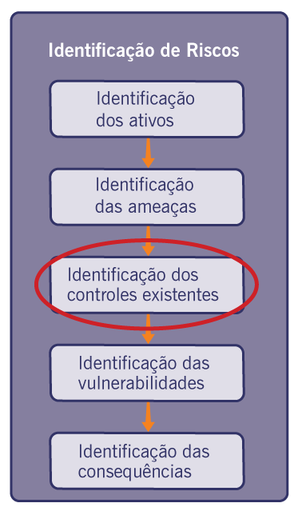

 | Ativo | Ameaças |  | Controle Existente ou Planejado | Justificativa/Evidências
At 01 | Infraestrutura de servidores em nuvem | Vazamento de informações | Controle | Planejado | Implementação de controle de acesso e criptografia para proteger dados sensíveis armazenados na nuvem; A criptografia protege os dados armazenados e transmitidos contra acessos não autorizados.
 |  |  | Controle | Planejado | Monitoramento contínuo e auditoria de logs permitem identificar acessos suspeitos e prevenir vazamentos de informações; O monitoramento contínuo permite detectar comportamentos suspeitos e prevenir incidentes de segurança.
 |  | Roubo de dados por concorrentes | Controle | Planejado | Criptografia de dados em trânsito e repouso; A proteção de dados em trânsito e repouso dificulta a interceptação por terceiros.
 |  |  | Controle | Planejado | A implementação de autentitação multifator reduz o risco de acesso indevido; A autenticação multifator reduz o risco de acesso indevido mesmo com credenciais comprometidas.

 | Ativo | Ameaças |  | Controle Existente ou Planejado | Justificativa/Evidências
At 02 | Plataforma de monitoramento SOC 24/7 | Perda de inovação por acesso indevido | Controle | Planejado | Restrição de acesso a informações estratégicas; A restrição de acesso protege informações estratégicas da empresa.
 |  |  | Controle | Planejado | A segregação de acessos garante que apenas usuários autorizados manipulem informações; A segregação de funções impede que usuários acessem dados fora de sua responsabilidade.
 |  | Interferência na produção de novos materiais | Controle | Existente | Padronização de processos; A padronização de processos reduz erros operacionais e inconsistências.
 |  |  | Controle | Planejado | Monitoramento de atividades; O monitoramento das atividades permite identificar e corrigir falhas rapidamente.

 | Ativo | Ameaças |  | Controle Existente ou Planejado | Justificativa/Evidências
At 03 | Ferramentas de análise de vulnerabilidades | Ataques cibernéticos | Controle | Existente | Uso de ferramentas de segurança; O uso de ferramentas de segurança permite identificar vulnerabilidades e reduzir a exposição a ataques cibernéticos.
 |  |  | Controle | Planejado | Atualização contínua e monitoramento; A atualização contínua e o monitoramento garantem que novas ameaças sejam detectadas e mitigadas rapidamente.
 |  | Interrupção de serviços críticos | Controle | Planejado | Redundância; A implementação de redundância assegura a disponibilidade dos sistemas mesmo em caso de falhas.
 |  |  | Controle | Planejado | Plano de continuidade; O plano de continuidade garante a rápida recuperação dos serviços, reduzindo impactos operacionais.

 | Ativo | Ameaças |  | Controle Existente ou Planejado | Justificativa/Evidências
At 04 | Sistemas de backup e recuperação de dados | Roubo de informações | Controle | Existente | Backup de dados; A realização de backups periódicos garante a recuperação dos dados em caso de incidentes de segurança.
 |  |  | Controle | Planejado | Criptografia dos backups; A criptografia dos backups protege as informações contra acesso não autorizado.
 |  | Uso indevido por terceiros | Controle | Planejado | Controle de acesso; Controle de acesso restringe a utilização dos dados apenas a usuários autorizados.
 |  |  | Controle | Planejado | Auditoria de acessos; A auditoria de acessos permite rastrear atividades e identificar possíveis usos indevidos.

 | Ativo | Ameaças |  | Controle Existente ou Planejado | Justificativa/Evidências
At 05 | Código-fonte dos sistemas desenvolvidos | Falhas operacionais | Controle | Existente | Testes básicos; A realização de testes básicos permite identificar erros no sistema antes da implantação em produção.
 |  |  | Controle | Planejado | Revisão formal de código; A revisão formal de código garante maior qualidade e reduz a ocorrência de falhas operacionais.
 |  | Sabotagem industrial | Controle | Planejado | Controle de acesso ao repositório; O controle de acesso ao repositório restringe alterações apenas a usuários autorizados.
 |  |  | Controle | Planejado | Monitoramento de alterações; O monitoramento de alterações permite identificar modificações suspeitas no código-fonte.

 | Ativo | Ameaças |  | Controle Existente ou Planejado | Justificativa/Evidências
At 06 | Ambientes de desenvolvimento (Dev/Test/Prod) | Interrupção na cadeia logística | Controle | Planejado | Plano de continuidade; O plano de continuidade garante a manutenção das operações mesmo em caso de falhas nos ambientes.
 |  |  | Controle | Planejado | Monitoramento; O monitoramento contínuo permite identificar problemas rapidamente e reduzir impactos no fluxo de desenvolvimento.
 |  | Manipulação indevida de entregas | Controle | Existente | Controle de versionamento; O controle de versionamento garante a integridade das versões e evita alterações não autorizadas.
 |  |  | Controle | Planejado | Rastreamento de alterações; O rastreamento de alterações permite a identificar responsáveis por modificações indevidas.

 | Ativo | Ameaças |  | Controle Existente ou Planejado | Justificativa/Evidências
At 07 | Banco de dados de clientes corporativos | Fraudes financeiras | Controle | Planejado | Auditoria; A realização de auditorias permite identificar inconsistências e previnir fraudes nos dados financeiros.
 |  |  | Controle | Planejado | Segregação de funções; A segregação de funções reduz o risco de ações maliciosas ao limitar o acesso conforme responsabilidades.
 |  | Alteração não autorizada de registros | Controle | Existente | Controle de acesso; controle de acesso garante que apenas usuários autorizados possam modificar os dados.
 |  |  | Controle | Planejado | Logs e monitoramento; O uso de logs e monitoramento permite rastrear alterações e identificar atividades suspeitas.

 | Ativo | Ameaças |  | Controle Existente ou Planejado | Justificativa/Evidências
At 08 | Logs e registros de segurança (SIEM) | Falta de conformidade | Controle | Planejado | Políticas de segurança; A definição de políticas de segurança assegura que os processos estejam alinhados às normas e regulamentações.
 |  |  | Controle | Planejado | Auditorias; A realização de auditorias periódicas garante o cumprimento das exigências de conformidade.
 |  | Desrespeito às normas de segurança | Controle | Planejado | Monitoramento; O monitoramento contínuo permite identificar o comportamentos fora dos padrões estabelecidos.
 |  |  | Controle | Planejado | Treinamento; O treinamento dos colaboradores reforça a importância das normas e reduz falhas humanos.

 | Ativo | Ameaças |  | Controle Existente ou Planejado | Justificativa/Evidências
At 09 | Ferramentas de pentest (internas e licenciadas) | Vazamento de dados pessoais | Controle | Planejado | Controle de permissões; O controle de permissões garante que apenas usuários autorizaods tenham acesso às informações sensíveis.
 |  |  | Controle | Planejado | Monitoramento; O monitoramento contínuo permite identificar acessos indevidos e prevenir vazamentos de dados.
 |  | Uso indevido de informações de colaboradores | Controle | Planejado | Auditoria; A realização de auditorias permite rastrear o uso das informações e identificar irregularidades.
 |  |  | Controle | Planejado | Supervisão; A supervisão das atividades garante que as ferramentas sejam utilizadas de forma adequada e conforme as políticas da empresa.

 | Ativo | Ameaças |  | Controle Existente ou Planejado | Justificativa/Evidências
At 10 | Credenciais de acesso (senhas, tokens, chaves API) | Ataques de phishing | Controle | Existente | Filtros de e-mail; A utilização de filtros de e-mail reduz a entrada de mensagens maliciosas e tantativas de phishing.
 |  |  | Controle | Planejado | Treinamento; O treinamento dos colaboradores aumenta a conscientização e reduz o risco da exposição a ataques.
 |  | Roubo de credenciais | Controle | Planejado | MFA; A implementação de autenticação multifator (MFA) adiciona uma camada extra de segurança contra acessos indevidos.
 |  |  | Controle | Planejado | Monitoramento; O monitoramento contínuo permite identificar tentativas suspeitas de acesso agir rapidamente.

 | Ativo | Ameaças |  | Controle Existente ou Planejado | Justificativa/Evidências
At 11 | Infraestrutura de rede (firewalls, switches, VPN) | Falha na infraestrutura | Controle | Existente | Manutenção básica; A manutenção preventiva reduz a probabilidade de falhas na infraestrutura de rede.
 |  |  | Controle | Planejado | Monitoramento avançado; O monitoramento avançado permite identificar problemas em tempo real, possibilidade ações rápidas para evitar indisponibilidade.
 |  | Ataques cibernéticos e invasões | Controle | Existente | Firewall; A utilização de firewalls permite controlar o tráfego de rede, bloqueando acessos não autorizados e protegendo os sistemas internos.
 |  |  | Controle | Planejado | IDS/IPS; A implantação de sistemas IDS/IPS possibilita detectar e prevenir ataques em tempo real, aumentando a segurança da infraestrutura.

 | Ativo | Ameaças |  | Controle Existente ou Planejado | Justificativa/Evidências
At 12 | Sistemas internos de gestão (ERP/CRM) | Malware e ataques de phishing | Controle | Existente | Antívirus; A utilização de antivírus protege os sistemas contra a execução de softwares maliciosas, reduzindo risco de infecções.
 |  |  | Controle | Planejado | Proteções avançadas; A implementação de proteções avançadas aumenta a segurança ao detectar ameaças mais sofisticadas e vulnerabilidades.
 |  | Uso indevido por funcionários não autorizados | Controle | Existente | Login/senha; Uso de login e senha garante que apenas usuários autenticados tenham acesso ao sistema.
 |  |  | Controle | Planejado | Controle por perfil; Controle de acesso por perfil limita as permissões de cada usuário conforme sua função, reduzindo abusos.

 | Ativo | Ameaças |  | Controle Existente ou Planejado | Justificativa/Evidências
At 13 | Plataforma de atendimento (Help Desk) | Acesso indevido a documentos | Controle | Existente | Autenticação básica; A autenticação básica garante que apenas usuários identificados tenham acesso ao sistema.
 |  |  | Controle | Planejado | Restrição por perfil; A restrição por perfil limita o acesso às informações conforme a função de cada colaborador, reduzindo riscos de exposição indevida.
 |  | Sabotagem ou falhas técnicas | Controle | Planejado | Plano de contingência; O plano de contingência aliado ao monitoramento contínuo permite identificar falhas rapidamente e garantir a continuidade do serviço.
 |  |  | Controle | Planejado | Monitoramento; A implementação de monitoramento reduz vulnerabilidades e protege o sistema contra ações maliciosas.

 | Ativo | Ameaças |  | Controle Existente ou Planejado | Justificativa/Evidências
At 14 | Contratos e acordos com clientes (SLAs) | Exploração de vulnerabilidades | Controle | Planejado | Revisão periódica; revisão periódica reduz as chances de ocorrer erros os falhas.
 |  |  | Controle | Planejado | Políticas de segurança; Ajusta os padrões de segurança da empresa para evitar vulnerabilidades.
 |  | Perda de dados por falha sistêmica | Controle | Existente | Armazenamento de documentos; Reduz a chance de perda dos documentos ou acesso por pessoas indevidas.
 |  |  | Controle | Planejado | Backup estruturado; O backup estruturado garante segurança dos dados para que não sejam acessados indevidamente ou perdidos.

 | Ativo | Ameaças |  | Controle Existente ou Planejado | Justificativa/Evidências
At 15 | Documentação técnica e procedimentos internos | Furto de mídia ou documentos | Controle | Existente | Armazenamento em local restrito com ascesso controlado; Reduz as chances de acesso por pessoas indevidas ou maliciosas.
 |  |  | Controle | Planejado | Implementação de controle acesso mais rigoroso com acesso controlado;
 |  | Recuperação de mídia reciclada ou descartada | Controle | Planejado | Será implementado o processo de descarte seguro de mídias como destruição fisica ou limpeza de dados.
 |  |  | Controle | Não existe

 | Ativo | Ameaças |  | Controle Existente ou Planejado | Justificativa/Evidências
At 16 | Políticas de segurança da informação | Violação das condições de uso do sistema de informação que possibilitam sua manutenção | Controle | Planejado | Será implemntado politica formal de segurança da informção
 |  |  | Controle | Planejado | Existe orientação basica aos funcionários, porem sem formalização dxocumentada.
 |  | Abuso de direitos | Controle | Planejado | Impçl.ementaçãol de acesso baseados em perfis (RBAC), garantindo que usuários tenham apenas os privilégios nescessários.
 |  |  | Controle | Planejado | Auditorioas periódicas de acessos serão realizadas para identificar abusos ou acessos indevidos.

 | Ativo | Ameaças |  | Controle Existente ou Planejado | Justificativa/Evidências
At 17 | Ambiente de virtualização (VMs e containers) | Falha de equipamento | Controle | Existente | Uso de virtualização para isolamento de falhas entre ambientes; A virtualização permite que falhas em uma máquina não afetem outras, garantindo maior disponibilidade.
 |  |  | Controle | Planejado | Monitoramento contínuo dos recursos e desempenho das VMs; O monitoramento permite identificar falhas antecipadamente e reduzir impactos operacionais.
 |  | Alteração do software | Controle | Existente | Uso de imagens padronizadas e controladas pela criação de VMs; A padronização evita modificações não autorizadas nos ambientes virtualizados.
 |  |  | Controle | Planejado | Controle de versões e gestão de mudanças nos ambientes virtualizados; A gestão de mudanças garante rastreabilidade e impede alterações indevidas nos sistemas.

 | Ativo | Ameaças |  | Controle Existente ou Planejado | Justificativa/Evidências
At 18 | Ferramentas de gestão de projetos (ex: Jira, Trello) | Saturação do sistema de informação | Controle | Existente | Utilização de ferramentas em nuvem com estabilidade automática; A escalabilidade permite suportar aumento de usuários e demandas sem comprometer o desempenho.
 |  |  | Controle | Planejado | Monitoramento de desempenho e uso do sistema; O monitoramento permite identificar sobrecargas e agir antes que o sistema fique indisponível.
 |  | Processamento ilegal de dados | Controle | Planejado | Implementação de controle de acesso por perfil de usuário; Garante que apenas usuários autorizados tenham acesso às informações do sistema.
 |  |  | Controle | Planejado | Adequação às normas de proteção de dados (LGPD); Assegura que o tratamento de dados esteja em conformidade com a legislação vigente.

 | Ativo | Ameaças |  | Controle Existente ou Planejado | Justificativa/Evidências
At 19 | Dispositivos corporativos (notebooks, desktops) | Furto de equipamentos | Controle | Existente | Registro e controle de inventários dos dispositivos corporativos; O inventário permite rastrear os equipamentos e identificar rapidamente perdas ou furtos.
 |  |  | Controle | Planejado | Implementação de criptografia nos dispositivos; A criptografia nos dispositivos; A criptografia protege os dados armazenados mesmo em caso de furto do equipamento.
 |  | Uso não autorizado de equipamento | Controle | Existente | Autenticação por login e senhas nos dispositivos; Impede que usuários não autorizados acessem o sistema diretamente.
 |  |  | Controle | Planejado | Bloqueio automático de tela e controle de acesso por perfil; Reduz risco de acesso indevido em caso de ausência do usuário ou uso indevido do equipamento.

 | Ativo | Ameaças |  | Controle Existente ou Planejado | Justificativa/Evidências
At 20 | Sistemas de autenticação (AD, MFA, IAM) | Abuso de direitos | Controle | Existente | Controle de acesso baseado em perfis de usuário (RBAC); Limita os privilégios de cada usuário apenas ao necessário para sua função, reduzindo abusos.
 |  |  | Controle | Planejado | Revisão periódica de permissões e privilégios; Garante que acessos indevidos sejam identificados e removidos ao longo do tempo.
 |  | Comprometimento dos dados | Controle | Existente | Autenticação por login e senhas nos sistemas; Cria uma barreira inicial de proteção contra acessos não autorizados.
 |  |  | Controle | Planejado | Implementação de autenticação multifator (MFA) e monitoramento de acessos; Aumenta a segurança e dificulta o comprometimento de contas mesmo em caso de vazamento de credenciais.

 | Ativo | Ameaças |  | Controle Existente ou Planejado | Justificativa/Evidências
At 21 | Repositórios de código (Git, GitHub, GitLab) | Cópia ilegal de software | Controle | Existente | Controle de acesso aos repositórios por autenticação de usuários; Restringe o acesso ao código apenas a usuários autorizados, reduzindo o risco de cópia indevida
 |  |  | Controle | Planejado | Monitoramento de dowloads e atividades nos repositórios; Permite identificar comportamentos suspeitos e possíveis tentativas de extração indevida de código.
 |  | Alteração do software | Controle | Existente | Uso de vercionamento de código (Git) com histórico de alterações; O versionamento permite rastrear mudanças e identificar modificações indevidas.
 |  |  | Controle | Planejado | A implementação de revisão de código (code review) antes de serem incorporadas ao sistema, evitando modificações

 | Ativo | Ameaças |  | Controle Existente ou Planejado | Justificativa/Evidências
At 22 | Plataforma de cloud utilizada (AWS, Azure, etc.) | Interrupção do suprimento de energia | Controle | Existente | Utilização de provedores cloud com alta disponibilidade e redundância; Os provedores de cloud possuem infraestrutura distribuída que reduz impactos de falhas enérgicas.
 |  |  | Controle | Planejado | Implementação de estratégicas de continuidade e failover entre regiões; Garante que os serviços continuem operando mesmo rm caso de falhas críticas em uma região.
 |  | Falha de equipamento | Controle | Existente | Backup em regiões diferentes
 |  |  | Controle | Planejado | Monitoramento contínuo da infraestrutura e alertas de falha; Permite identificar problemas rapidamente e agir antes que afetem os serviços.

 | Ativo | Ameaças |  | Controle Existente ou Planejado | Justificativa/Evidências
At 23 | Dados sensíveis de clientes (LGPD) | Processamento ilegal de dados | Controle | Existente | Existem mecanismos basicos de controle de acesso aos dados, como autenticação por login e senha limitando acessos de usuários autorizados.
 |  |  | Controle | Planejado | Será implementada a adequação completa à LGPD incluindo políticas de privacidade, controle de consentimento e registro das atividades de tratamento de dados.
 |  | Comprometimento dos dados | Controle | Existente | Os dados são armazenados no sistema com autentificação de acesso, reduzindo o risco e acesso não auitorizado.
 |  |  | Controle | Planejado | Será implementado criptografia de dados em repouso e em trânsito,alem de monitoramento de acessos para detectar possíveis incidentes de seguraça.

 | Ativo | Ameaças |  | Controle Existente ou Planejado | Justificativa/Evidências
At 24 | Sistemas de comunicação interna (e-mail, chat) | Escuta não autorizada | Controle | Existente | Os sistemas de cominicação utilizam autenticação de usuários , em alguns casos criptográfia básica (ex : HTTPS ) reduizindo o risco de interceptação
 |  |  | Controle | Planejado | Implementação de criptografia de ponta a ponta e politicas de segurança para a comunicação, garantindo maior segurança contra escutas não autorizadas.
 |  | Comprometimento dos dados | Controle | Existente | O acesso aos sistemas de comunicação é protegido por autenticação de usuários,reduzindo orisco de acesso indevido ás informações.
 |  |  | Controle | Planejado | Implementação de ferramentas de segurança como DLP (Data Loss Prevention) e monitoramento de mensagens, prevenindo vazamento de informações sensíveis.
 |  |  |  |  | D
 | Ativo | Ameaças |  | Controle Existente ou Planejado | Justificativa/Evidências
At 25 | Utilizados para troca de informações internas e externas, podendo ser alvo de phishing. | Indisponibilidade de usuários devido a ataques de phishing ou engenharia social | Controle | Existente | Os usuários possuem acessos individual ao sitema com autenticação por login e senha permitindo rastreabilidade das ações realizadas.
 |  |  | Controle | Planejado | Será implementado treinamento de conscientização em segurança da informação com foco em identificação em phishing e boas práticas de uso dos sistemas.
 |  | Falha de equipamento | Controle | Existente | Os sistemas utilizados são hospedados em infraestrutura com dispónibilidade básica e acesso contínuo,reduzindo falhas operacionais simples.
 |  |  | Controle | Planejado | Implementação e redundância e monitoramento dos sistemas de comunicação garantindo continuidade de serviços mesmo em caso de falhas técnicas.

 | Ativo | Ameaças |  | Controle Existente ou Planejado | Justificativa/Evidências
At 26 | 0 | Identifique uma Ameaça | Controle | Não existe
 |  |  | Controle | Não existe
 |  | Identifique uma Ameaça | Controle | Não existe
 |  |  | Controle | Não existe

 | Ativo | Ameaças |  | Controle Existente ou Planejado | Justificativa/Evidências
At 27 | 0 | Identifique uma Ameaça | Controle | Não existe
 |  |  | Controle | Não existe
 |  | Identifique uma Ameaça | Controle | Não existe
 |  |  | Controle | Não existe

 | Ativo | Ameaças |  | Controle Existente ou Planejado | Justificativa/Evidências
At 28 | 0 | Identifique uma Ameaça | Controle | Não existe
 |  |  | Controle | Não existe
 |  | Identifique uma Ameaça | Controle | Não existe
 |  |  | Controle | Não existe

 | Ativo | Ameaças |  | Controle Existente ou Planejado | Justificativa/Evidências
At 29 | 0 | Identifique uma Ameaça | Controle | Não existe
 |  |  | Controle | Não existe
 |  | Identifique uma Ameaça | Controle | Não existe
 |  |  | Controle | Não existe

 | Ativo | Ameaças |  | Controle Existente ou Planejado | Justificativa/Evidências
At 30 | 0 | Identifique uma Ameaça | Controle | Não existe
 |  |  | Controle | Não existe
 |  | Identifique uma Ameaça | Controle | Não existe
 |  |  | Controle | Não existe

VULNERABILIDADES
Identificação das Vulnerabilidades NÃO Atendidas pelos Controles Existentes

 | 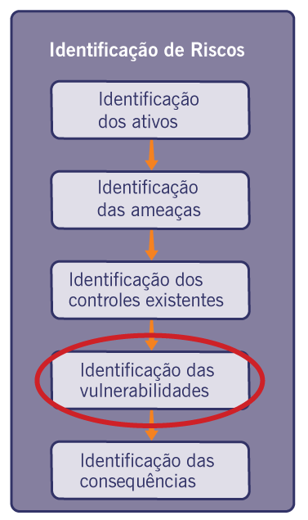 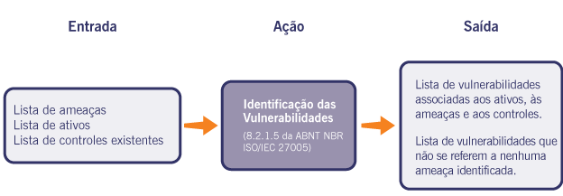

 | Ativo | Ameaças |  | Controle existente | Nr. | Vulnerabilidades Encontradas | Justificativa/Evidências
At 01 | Infraestrutura de servidores em nuvem | Vazamento de informações | Controle | Planejado | 1 | Falta de classificação da informação | Não há política de classificação de dados implementada, evidenciado pela ausência de identificação de níveis de criticidade nos documentos.
 |  |  |  |  | 2 | Dados armazenados sem criptografia. | Arquivos e bases de dados estão acessíveis sem mecanismos de criptografia em repouso, permitindo leitura direta em caso de acesso indevido.
 |  |  | Controle | Planejado | 3 | Armazenamento inseguro | Dados armazenados em locais sem controle de acesso.conforme estruturas de diretórios compartilhados.
 |  |  |  |  | 4 | Falta de monitoramento de acesso. | Não há registro ou análise de logs de acesso aos dados armazenados.
 |  | Roubo de dados por concorrentes | Controle | Planejado | 5 | Falta de backup adequado | Existe backup porém sem validação periódica de restauração
 |  |  |  |  | 6 | Logs de auditoria incompletos. | Atividades críticas não são registradas de forma detalhada, dificultando rastreabilidade.
 |  |  | Controle | Planejado | 7 | Acesso indevido | Permissões amplas sem segregação,evidenciado por ausência de controle por perfil.
 |  |  |  |  | 8 | Armazenamento de credenciais em texto simples. | Credenciais são armazenadas sem criptografia, facilitando comprometimento.

 | Ativo | Ameaças |  | Controle existente | Nr. | Vulnerabilidades Encontradas | Justificativa/Evidências
At 02 | Plataforma de monitoramento SOC 24/7 | Perda de inovação por acesso indevido | Controle | Planejado | 1 | Documentos técnicos e projetos podem ser acessados sem restrições adequadas. | Não há sistema de rastreamento de acessos que registre todas as interações com documentos.
 |  |  |  |  | 2 | Sistemas desatualizados. | A plataforma utiliza versões antigas sem atualizações frequentes.
 |  |  | Controle | Planejado | 3 | Dependência de tecnologias obsoletas. | Ferramentas utilizadas não acompanham padrões atuais de mercado.
 |  |  |  |  | 4 | Falta de capacitação da equipe. | Equipe não recebe treinamentos periódicos em novas tecnologias.
 |  | Interferência na produção de novos materiais | Controle | Existente | 5 | Acesso indevido à plataforma. | Falta de mecanismos de controle que garantam que apenas usuários autorizados possam modificar materiais de pesquisa.
 |  |  |  |  | 6 | Configuração inadequada dos sensores. | Sensores não detectam ameaças por configuração incorreta.
 |  |  | Controle | Planejado | 7 | Alertas não tratados adequadamente. | Eventos críticos não são analisados em tempo hábil.
 |  |  |  |  | 8 | Falta de segregação de ambientes | Ambientes de teste e produção utilizam os mesmos recursos e permissões.

 | Ativo | Ameaças |  | Controle existente | Nr. | Vulnerabilidades Encontradas | Justificativa/Evidências
At 03 | Ferramentas de análise de vulnerabilidades | Ataques cibernéticos | Controle | Existente | 1 | Falta de proteção robusta contra ameaças externas, como hackers e malware. | Empresas do setor já sofreram ataques que comprometeram dados financeiros e operacionais.
 |  |  |  |  | 2 | Ferramentas desatualizadas. | Base de vulnerabilidades não é atualizada regularmente.
 |  |  | Controle | Planejado | 3 | Execução sem autenticação forte. | Acesso administrativo sem MFA.
 |  |  |  |  | 4 | Resultados armazenados sem proteção. | Relatórios ficam acessíveis sem controle.
 |  | Interrupção de serviços críticos | Controle | Planejado | 5 | Falhas nos servidores podem levar à indisponibilidade dos sistemas empresariais. | Registros de incidentes mostram tempos de indisponibilidade que afetaram operações internas.
 |  |  |  |  | 6 | Dependência de único servidor. | Ferramenta roda em apenas um ambiente sem redundância.
 |  |  | Controle | Planejado | 7 | Falta de redundância. | Não há sistema de contingência.
 |  |  |  |  | 8 | Acesso administrativo compartilhado. | Várias pessoas utilizam a mesma conta administrativa.

 | Ativo | Ameaças |  | Controle existente | Nr. | Vulnerabilidades Encontradas | Justificativa/Evidências
At 04 | Sistemas de backup e recuperação de dados | Roubo de informações | Controle | Existente | 1 | Acesso não autorizado pode comprometer dados sensíveis dos clientes. | Empresas do setor já sofreram vazamentos de dados, causando danos à reputação e penalidades legais.
 |  |  |  |  | 2 | Falta de logs de acesso. | Não há rastreamento de quem acessa os backups.
 |  |  | Controle | Planejado | 3 | Armazenamento inadequado. | Backups ficam em locais sem proteção adequada.
 |  |  |  |  | 4 | Acesso amplo aos backups. | Vários usuários possuem acesso sem necessidade.
 |  | Uso indevido por terceiros | Controle | Planejado | 5 | Parceiros ou funcionários podem acessar e utilizar dados de clientes sem autorização adequada. | Não há um sistema claro de rastreamento de uso de dados por terceiros.
 |  |  |  |  | 6 | Ausência de trilhas de auditoria sobre restaurações e consultas. | O sistema não registra quem acessou, restaurou ou fez download de backups, impossibilitando identificar uso indevido.
 |  |  | Controle | Planejado | 7 | Ausência de mecanismos eficazes de autenticação forte (MFA). | O acesso aos sistemas ocorre apenas por login e senha, sem autenticação multifator, aumentando significativamente o risco de comprometimento por credenciais vazadas ou ataques de força bruta.
 |  |  |  |  | 8 | Falta de políticas formais de uso e proteção da informação. | Não existem diretrizes claras e formalizadas sobre o uso, compartilhamento e proteção dos dados, o que aumenta o risco de exposição indevida por usuários internos ou terceiros com acesso ao ambiente.

 | Ativo | Ameaças |  | Controle existente | Nr. | Vulnerabilidades Encontradas | Justificativa/Evidências
At 05 | Código-fonte dos sistemas desenvolvidos | Falhas operacionais | Controle | Existente | 1 | Erros mecânicos ou falhas humanas podem interromper o fluxo produtivo. | Registros internos mostram tempos de inatividade devido a falhas técnicas.
 |  |  |  |  | 2 | Ausência de revisão de código (code review). | Não há processo formal de revisão, o que permite que erros lógicos e práticas inseguras sejam incorporadas ao código sem detecção prévia.
 |  |  | Controle | Planejado | 3 | Falta de padrões de desenvolvimento. | A equipe utiliza estilos e práticas distintas, dificultando manutenção, aumentando risco de bugs e reduzindo confiabilidade operacional.
 |  |  |  |  | 4 | Falta de testes automatizados. | A ausência de testes unitários e integrados impede que problemas sejam identificados antes da implantação.
 |  | Sabotagem industrial | Controle | Planejado | 5 | Possibilidade de funcionários ou terceiros manipularem equipamentos ou processos de produção. | Histórico do setor inclui casos de sabotagem que resultaram em prejuízos financeiros e perda de clientes.
 |  |  |  |  | 6 | Exposição de credenciais dentro do código. | Chaves de API, tokens ou senhas aparecem hardcoded, podendo ser capturados e usados indevidamente por terceiros mal-intencionados.
 |  |  | Controle | Planejado | 7 | Repositório com acesso permissivo. | Repositórios não implementam controle de acesso granular, permitindo acesso amplo a usuários que não necessitam.
 |  |  |  |  | 8 | Histórico de commits não auditado. | Não há verificação de autoria e propósito das alterações, dificultando a descoberta de modificações maliciosas.

 | Ativo | Ameaças |  | Controle existente | Nr. | Vulnerabilidades Encontradas | Justificativa/Evidências
At 06 | Ambientes de desenvolvimento (Dev/Test/Prod) | Interrupção na cadeia logística | Controle | Planejado | 1 | Problemas com fornecedores podem atrasar ou interromper entregas essenciais. | Histórico de falhas no setor revela impactos financeiros causados por interrupções logísticas.
 |  |  |  |  | 2 | Falta de segregação entre ambientes (DEV/TEST/PROD). | Ambientes compartilham recursos, aumentando probabilidades de falha cruzada e indisponibilidade.
 |  |  | Controle | Planejado | 3 | Ausência de redundância de servidores de desenvolvimento. | Uma falha simples em infraestrutura pode paralisar toda a operação de desenvolvimento.
 |  |  |  |  | 4 | Falta de monitoramento do ambiente. | Eventos críticos como queda de serviço ou saturação de recursos não são detectados proativamente.
 |  | Manipulação indevida de entregas | Controle | Existente | 5 | Possibilidade de adulteração ou redirecionamento não autorizado de produtos. | Casos no setor mostram prejuízos devido a entregas incorretas ou manipuladas indevidamente.
 |  |  |  |  | 6 | Versionamento sem controle adequado. | Branches criadas e mergeadas sem processo formal podem permitir inserção acidental ou maliciosa de código.
 |  |  | Controle | Planejado | 7 | Uso de dados reais em testes. | Exposição desnecessária de dados sensíveis em ambientes sem segurança reforçada.
 |  |  |  |  | 8 | Ausência de trilhas de auditoria. | Alterações não são registradas, impedindo identificação de manipulações por usuários internos.

 | Ativo | Ameaças |  | Controle existente | Nr. | Vulnerabilidades Encontradas | Justificativa/Evidências
At 07 | Banco de dados de clientes corporativos | Fraudes financeiras | Controle | Planejado | 1 | Possibilidade de manipulação indevida de transações financeiras. | Casos do setor demonstram impactos financeiros graves causados por fraudes não detectadas a tempo.
 |  |  |  |  | 2 | Controle de acesso insuficiente. | Perfis de acesso concedem privilégios além do necessário, permitindo manipulação de dados financeiros.
 |  |  | Controle | Planejado | 3 | Ausência de segregação de contas privilegiadas. | Administradores utilizam contas de alto privilégio para tarefas rotineiras, aumentando risco de abuso.
 |  |  |  |  | 4 | Falta de validação transacional. | Processos não garantem integridade entre operações financeiras encadeadas.
 |  | Alteração não autorizada de registros | Controle | Existente | 5 | Dados financeiros podem ser alterados indevidamente por usuários sem permissão adequada. | Ausência de trilhas de auditoria detalhadas pode comprometer a confiabilidade das informações financeiras.
 |  |  |  |  | 6 | Vulnerabilidade de SQL Injection. | Aplicações que consultam o banco não tratam parâmetros de entrada de forma segura.
 |  |  | Controle | Planejado | 7 | Falta de logs de integridade. | Alterações em dados críticos não têm registros detalhados de origem e finalidade.
 |  |  |  |  | 8 | Contas de serviço com privilégios excessivos. | Aplicações acessam o banco com permissões totais em vez de permissões mínimas.

 | Ativo | Ameaças |  | Controle existente | Nr. | Vulnerabilidades Encontradas | Justificativa/Evidências
At 08 | Logs e registros de segurança (SIEM) | Falta de conformidade | Controle | Planejado | 1 | Falta de adesão às diretrizes de segurança estabelecidas pela empresa e normas externas, como ISO 27001. | Registros internos indicam que nem todas as áreas seguem práticas padronizadas de segurança.
 |  |  |  |  | 2 | Ausência de integridade dos registros. | Logs podem ser alterados manualmente sem gerar alertas.
 |  |  | Controle | Planejado | 3 | Falta de retenção mínima exigida. | Período de armazenamento não cumpre normas internas ou legais.
 |  |  |  |  | 4 | Inconsistência nas fontes de log. | Sistemas distintos enviam informações com formatação e padrão diferentes, dificultando correlação.
 |  | Desrespeito às normas de segurança | Controle | Planejado | 5 | Possibilidade de funcionários ignorarem ou não aplicarem corretamente as políticas de segurança. | Registros indicam que falhas humanas foram responsáveis por incidentes de segurança.
 |  |  |  |  | 6 | Falta de controle de acesso aos logs. | Qualquer usuário técnico consegue acessar registros sem justificativa formal.
 |  |  | Controle | Planejado | 7 | Ausência de SIEM consolidado. | Logs estão dispersos em vários sistemas sem centralização.
 |  |  |  |  | 8 | Armazenamento inadequado. | Servidores de log operam sem redundância, aumentando risco de perda de evidências.

 | Ativo | Ameaças |  | Controle existente | Nr. | Vulnerabilidades Encontradas | Justificativa/Evidências
At 09 | Ferramentas de pentest (internas e licenciadas) | Vazamento de dados pessoais | Controle | Existe | 1 | Exposição de dados sensíveis dos funcionários por acessos não autorizados. | Regulamentações como LGPD exigem proteção rigorosa para dados pessoais.
 |  |  |  |  | 2 | Armazenamento de resultados em locais públicos. | Relatórios sensíveis ficam acessíveis a terceiros internos.
 |  |  | Controle | Planejado | 3 | Logs de execução não protegidos. | Informações capturadas durante o teste ficam registradas sem proteção adequada
 |  |  |  |  | 4 | Transporte inseguro dos relatórios. | Relatórios são encaminhados por e-mail comum, sem criptografia.
 |  | Uso indevido de informações de colaboradores | Controle | Planejado | 5 | Dados de funcionários podem ser acessados e utilizados sem consentimento. | Regulamentações exigem transparência e controle sobre o uso de dados pessoais.
 |  |  |  |  | 6 | Execução sem autorização formal. | Ferramentas podem ser utilizadas por usuários sem aprovação, gerando riscos de interrupção indevida.
 |  |  | Controle | Planejado | 7 | Ferramentas instaladas em máquinas pessoais. | Ambiente fora do controle corporativo aumenta risco de uso contra a própria empresa.
 |  |  |  |  | 8 | Falta de segregação de perfis de pentest. | Todos os analistas têm acesso a funcionalidades ofensivas sem restrição.

 | Ativo | Ameaças |  | Controle existente | Nr. | Vulnerabilidades Encontradas | Justificativa/Evidências
At 10 | Credenciais de acesso (senhas, tokens, chaves API) | Ataques de phishing | Controle | Existente | 1 | Funcionários podem ser induzidos a compartilhar credenciais por e-mails fraudulentos. | Setores que lidam com dados sensíveis são alvos frequentes de phishing.
 |  |  |  |  | 2 | Falta de treinamento dos usuários. | Colaboradores não recebem orientações periódicas sobre golpes.
 |  |  | Controle | Planejado | 3 | E-mail sem filtro de segurança. | Links maliciosos chegam diretamente ao usuário final.
 |  |  |  |  | 4 | Falta de política formal de credenciais. | Não há normas claras sobre criação, troca e uso seguro das senhas.
 |  | Roubo de credenciais | Controle | Planejado | 5 | Senhas fracas ou reutilizadas podem ser comprometidas por invasores. | Ataques recentes no setor exploraram credenciais para acesso indevido.
 |  |  |  |  | 6 | Senhas fracas ou padrão. | Credenciais não seguem política de complexidade, facilitando adivinhação.
 |  |  | Controle | Planejado | 7 | Reutilização de senhas. | Usuários utilizam a mesma senha em vários sistemas internos.
 |  |  |  |  | 8 | Armazenamento de senhas em texto simples. | Anotações de senhas aparecem em arquivos ou aplicativos sem proteção.

 | Ativo | Ameaças |  | Controle existente | Nr. | Vulnerabilidades Encontradas | Justificativa/Evidências
At 11 | Infraestrutura de rede (firewalls, switches, VPN) | Falha na infraestrutura | Controle | Existente | 1 | Problemas técnicos podem causar indisponibilidade dos sistemas. | Empresas que não investem em infraestrutura robusta sofrem com paralisações.
 |  |  |  |  | 2 | Falta de segmentação de rede. | A rede opera em um único segmento, permitindo que falhas ou ataques em um ponto afetem todo o ambiente.
 |  |  | Controle | Planejado | 3 | Equipamentos sem redundância. | Switches, roteadores e firewalls críticos não possuem dispositivos de backup, aumentando o impacto de falhas físicas.
 |  |  |  |  | 4 | Firmware desatualizado. | Equipamentos de rede operam com versões antigas de firmware sujeitas a bugs e problemas de estabilidade.
 |  | Ataques cibernéticos e invasões | Controle | Existente | 5 | Sistemas sem proteção adequada podem ser alvo de hackers. | Casos recentes mostraram prejuízos financeiros por ataques cibernéticos.
 |  |  |  |  | 6 | VPN sem autenticação forte. | Acesso remoto é permitido com credenciais simples, sem MFA ou certificados.
 |  |  | Controle | Planejado | 7 | Portas abertas sem necessidade. | Serviços desnecessários permanecem acessíveis externamente.
 |  |  |  |  | 8 | Falta de IDS/IPS efetivo. | A rede não conta com sistema de detecção e prevenção de intrusões configurado e atualizado.

 | Ativo | Ameaças |  | Controle existente | Nr. | Vulnerabilidades Encontradas | Justificativa/Evidências
At 12 | Sistemas internos de gestão (ERP/CRM) | Malware e ataques de phishing | Controle | Existente | 1 | Dispositivos podem ser infectados por software malicioso. | Dispositivos podem ser infectados por software malicioso.
 |  |  |  |  | 2 | Sistema desatualizado. | As aplicações internas não recebem atualizações de segurança com regularidade.
 |  |  | Controle | Planejado | 3 | Ausência de antivírus integrado ao sistema. | O sistema não possui mecanismo de proteção contra arquivos maliciosos enviados por usuários.
 |  |  |  |  | 4 | Falta de hardening do servidor. | Sistemas operam com portas e serviços habilitados desnecessariamente.
 |  | Uso indevido por funcionários não autorizados | Controle | Existente | 5 | Credenciais podem ser compartilhadas ou reutilizadas de forma indevida. | Empresas precisam de controle rigoroso sobre acessos internos.
 |  |  |  |  | 6 | Permissões administrativas concedidas sem justificativa. | Contas comuns possuem privilégios elevados, facilitando ações indevidas.
 |  |  | Controle | Planejado | 7 | Controle de acesso inadequado. | Usuários acessam módulos que não correspondem às suas funções.
 |  |  |  |  | 8 | Falta de política de uso dos sistemas. | Não existem diretrizes formais que orientem o comportamento aceitável no ERP/CRM.

 | Ativo | Ameaças |  | Controle existente | Nr. | Vulnerabilidades Encontradas | Justificativa/Evidências
At 13 | Plataforma de atendimento (Help Desk) | Acesso indevido a documentos | Controle | Existente | 1 | Controle de acesso inadequado aos documentos e tickets. | Usuários conseguem visualizar documentos e solicitações que não estão relacionados às suas funções, indicando ausência de segregação de permissões.
 |  |  |  |  | 2 | Falta de autenticação forte para acesso ao sistema. | O acesso ocorre apenas por login e senha, sem utilização de autenticação multifator, aumentando o risco de comprometimento de contas.
 |  |  | Controle | Planejado | 3 | Compartilhamento de credenciais entre usuários. | Há indícios de uso coletivo de contas, impossibilitando a identificação individual de acessos e facilitando uso indevido.
 |  |  |  |  | 4 | Ausência de controle granular de permissões. | Perfis de usuários não são definidos com base em funções específicas, permitindo acesso excessivo a informações sensíveis.
 |  | Sabotagem ou falhas técnicas | Controle | Planejado | 5 | Equipamentos podem ser danificados propositalmente ou falhar sem manutenção. | Empresas sofrem perdas operacionais por falhas nos equipamentos.
 |  |  |  |  | 6 | Alteração de tickets sem rastreabilidade. | Mudanças não ficam registradas com data, hora e autor.
 |  |  | Controle | Planejado | 7 | Exclusão de solicitações críticas. | Não há bloqueio contra remoção de tickets importantes.
 |  |  |  |  | 8 | Falta de segregação entre atendentes e administradores. | Perfis operacionais possuem poderes administrativos.

 | Ativo | Ameaças |  | Controle existente | Nr. | Vulnerabilidades Encontradas | Justificativa/Evidências
At 14 | Contratos e acordos com clientes (SLAs) | Exploração de vulnerabilidades | Controle | Planejado | 1 | Sistemas podem conter falhas não corrigidas que permitem exploração por hackers. | Casos recentes no setor demonstram ataques direcionados a sistemas ERP e CRM.
 |  |  |  |  | 2 | SLAs desatualizados. | Documentos não refletem a capacidade técnica real da organização.
 |  |  | Controle | Planejado | 3 | Falta de controle de validade. | Datas de revisão e prazos são ignorados, permitindo cobranças indevidas.
 |  |  |  |  | 4 | Falta de auditoria periódica nos contratos. | Não há processo formal para verificar conformidade dos acordos.
 |  | Perda de dados por falha sistêmica | Controle | Existente | 5 | Erros no sistema podem corromper ou apagar registros importantes. | Empresas que não adotam planos de contingência enfrentam dificuldades na recuperação de dados.
 |  |  |  |  | 6 | Armazenamento inadequado dos contratos. | Documentos são mantidos em pastas sem controle de acesso ou versionamento.
 |  |  | Controle | Planejado | 7 | Versionamento manual. | Atualizações são feitas sem registro claro das alterações.
 |  |  |  |  | 8 | Falta de criptografia. | Contratos com informações sensíveis circulam sem proteção.

 | Ativo | Ameaças |  | Controle existente | Nr. | Vulnerabilidades Encontradas | Justificativa/Evidências
At 15 | Documentação técnica e procedimentos internos | Furto de mídia ou documentos | Controle | Existente | 1 | Documentação armazenada em locais sem controle físico. | Pastas físicas ou digitais são acessíveis sem registro.
 |  |  |  |  | 2 | Falta de classificação da documentação. | Não há definição do nível de criticidade e confidencialidade dos documentos.
 |  |  | Controle | Planejado | 3 | Ausência de versão digital segura | Documentos só existem em formato físico, aumentando risco de perda.
 |  |  |  |  | 4 | Acesso compartilhado entre setores sem necessidade | Profissionais de áreas não relacionadas podem acessar doc técnicos sensíveis.
 |  | Recuperação de mídia reciclada ou descartada | Controle | Planejado | 5 | Descarte inadequado de mídias contendo informações técnicas. | Mídias como HDs, pendrives, SSDs, CDs ou arquivos impressos são descartados sem procedimento de destruição física ou sanitização segura, permitindo recuperação parcial ou total dos dados.
 |  |  |  |  | 6 | Ausência de política formal de sanitização de mídias. | A organização não possui diretrizes que orientem a limpeza lógica (wipe) ou destruição física de equipamentos descontinuados, deixando o processo sob critérios informais e suscetíveis a falhas.
 |  |  | Controle | Não existe | 7 | Reutilização de dispositivos sem limpeza adequada. | Mídias reaproveitadas internamente não passam por processos certificados de apagamento, permitindo acesso a dados residuais por usuários não autorizados.
 |  |  |  |  | 8

 | Ativo | Ameaças |  | Controle existente | Nr. | Vulnerabilidades Encontradas | Justificativa/Evidências
At 16 | Políticas de segurança da informação | Violação das condições de uso do sistema de informação que possibilitam sua manutenção | Controle | Planejado | 1 | Uso do sistema fora das regras estabelecidas pela organização. | Usuários acessam ou utilizam recursos do sistema de forma não autorizada pelas políticas internas, comprometendo a integridade e o controle do ambiente.
 |  |  |  |  | 2 | Falta de controle sobre atualizações e alterações no sistema. | Mudanças podem ser realizadas sem autorização formal, o que viola procedimentos de manutenção e afeta a estabilidade do sistema.
 |  |  | Controle | Planejado | 3 | Ausência de validação de permissões para execução de atividades de manutenção. | Não há verificação rigorosa sobre quem pode executar tarefas críticas, permitindo intervenções indevidas.
 |  |  |  |  | 4 | Inexistência de registro formal de uso para fins de manutenção. | Não há logs ou controle detalhado das ações realizadas durante manutenções, dificultando auditoria e rastreabilidade.
 |  | Abuso de direitos | Controle | Planejado | 5 | Concessão excessiva de privilégios aos usuários. | Usuários possuem acessos além do necessário para suas funções, permitindo ações indevidas no sistema.
 |  |  |  |  | 6 | Falta de segregação de funções. | Um mesmo usuário pode executar tarefas críticas incompatíveis, aumentando risco de fraude ou abuso.
 |  |  | Controle | Planejado | 7 | Ausência de monitoramento contínuo de acessos e atividades. | Não há acompanhamento efetivo das ações realizadas, dificultando a detecção de uso indevido de privilégios.
 |  |  |  |  | 8 | Inexistência de política clara de uso aceitável dos recursos. | A falta de regras formalizadas permite interpretações pessoais e comportamentos abusivos no uso do sistema.

 | Ativo | Ameaças |  | Controle existente | Nr. | Vulnerabilidades Encontradas | Justificativa/Evidências
At 17 | Ambiente de virtualização (VMs e containers) | Falha de equipamento | Controle | Existente | 1 | Ausência de redundância de hardware no ambiente físico. | A infraestrutura não possui equipamentos espelhados ou mecanismos de failover, o que faz com que a falha de um único servidor físico impacte diretamente todas as máquinas virtuais e containers hospedados.
 |  |  |  |  | 2 | Dependência de um único host físico para múltiplas VMs/containers. | A concentração de várias cargas de trabalho em um único equipamento aumenta o risco de indisponibilidade total em caso de falha.
 |  |  | Controle | Planejado | 3 | Falta de monitoramento preventivo de hardware. | Não há monitoramento contínuo de componentes físicos (CPU, disco, memória), dificultando a detecção antecipada de falhas. preventivo de hardware.
 |  |  |  |  | 4 | Ausência de plano de contingência para falhas físicas. | Não existem procedimentos documentados para recuperação rápida do ambiente virtual em caso de falha do equipamento host.
 |  | Alteração do software | Controle | Existente | 5 | Falta de controle de integridade das imagens de VMs e containers. | Não há mecanismos de verificação (hash/checksum) para garantir que imagens não foram alteradas de forma indevida.
 |  |  |  |  | 6 | Atualizações de software sem validação ou aprovação formal. | Mudanças em sistemas operacionais ou containers podem ser aplicadas sem testes adequados, introduzindo vulnerabilidades.
 |  |  | Controle | Planejado | 7 | Ausência de controle de versionamento das imagens. | Não há rastreabilidade clara das versões utilizadas, dificultando identificar alterações não autorizadas.
 |  |  |  |  | 8 | Permissões excessivas para alteração de ambientes virtuais. | Usuários ou administradores possuem acesso amplo para modificar VMs e containers sem restrição granular, facilitando alterações indevidas.

 | Ativo | Ameaças |  | Controle existente | Nr. | Vulnerabilidades Encontradas | Justificativa/Evidências
At 18 | Ferramentas de gestão de projetos (ex: Jira, Trello) | Saturação do sistema de informação | Controle | Existente | 1 | Falta de limitação de uso de recursos por projeto ou usuário. | Projetos podem gerar grande volume de tarefas, anexos e atualizações sem controle, sobrecarregando a ferramenta e reduzindo sua performance.
 |  |  |  |  | 2 | Ausência de políticas de arquivamento de projetos antigos. | Projetos concluídos permanecem ativos no sistema, acumulando dados desnecessários e contribuindo para a saturação do ambiente.
 |  |  | Controle | Planejado | 3 | Uso excessivo de anexos e arquivos pesados sem padronização. | Usuários podem inserir documentos grandes sem restrições, aumentando o consumo de armazenamento e degradando o desempenho.
 |  |  |  |  | 4 | Falta de monitoramento de desempenho da ferramenta. | Não há acompanhamento contínuo da carga do sistema, dificultando a identificação precoce de saturação.
 |  | Processamento ilegal de dados | Controle | Planejado | 5 | Cadastro e manipulação de dados pessoais sem base legal ou autorização. | Informações podem ser inseridas ou tratadas na ferramenta sem respaldo em políticas de privacidade ou legislação aplicável.
 |  |  |  |  | 6 | Falta de controle de acesso a dados sensíveis. | Usuários podem visualizar ou editar informações que não deveriam ser acessíveis às suas funções.
 |  |  | Controle | Planejado | 7 | Ausência de rastreabilidade das alterações realizadas nos dados. | Não há logs detalhados suficientes para identificar quem realizou alterações em informações sensíveis.
 |  |  |  |  | 8 | Compartilhamento indevido de informações dentro da ferramenta. | Dados podem ser expostos em quadros ou comentários sem restrição, permitindo acesso por pessoas não autorizadas.

 | Ativo | Ameaças |  | Controle existente | Nr. | Vulnerabilidades Encontradas | Justificativa/Evidências
At 19 | Dispositivos corporativos (notebooks, desktops) | Furto de equipamentos | Controle | Existente | 1 | Falta de controle físico de ativos de TI. | Equipamentos não possuem registro de localização em tempo real ou controle rígido de retirada e devolução, facilitando furtos sem rápida detecção.
 |  |  |  |  | 2 | Ausência de identificação patrimonial visível nos dispositivos. | Notebooks e desktops não possuem etiquetas ou marcações que dificultem sua revenda ou remoção indevida.
 |  |  | Controle | Planejado | 3 | Falta de medidas de proteção física (cadeados, travas ou estações seguras). | Dispositivos podem ser facilmente removidos de ambientes de trabalho sem barreiras físicas adequadas.
 |  |  |  |  | 4 | Inexistência de monitoramento ou inventário atualizado de ativos. | Não há controle contínuo sobre onde cada equipamento está, dificultando a identificação imediata de furto.
 |  | Uso não autorizado de equipamento | Controle | Existente | 5 | Ausência de política clara de uso de dispositivos corporativos. | Não há regras formais que definam quem pode utilizar os equipamentos e para quais finalidades.
 |  |  |  |  | 6 | Falta de autenticação forte no acesso ao dispositivo. | Equipamentos podem ser acessados apenas com senhas simples ou até sem autenticação adequada.
 |  |  | Controle | Planejado | 7 | Compartilhamento de equipamentos entre usuários sem controle. | Dispositivos podem ser utilizados por diferentes pessoas sem registro ou autorização formal.
 |  |  |  |  | 8 | Ausência de bloqueio automático de sessão. | Equipamentos permanecem desbloqueados quando o usuário se afasta, permitindo uso indevido por terceiros.

 | Ativo | Ameaças |  | Controle existente | Nr. | Vulnerabilidades Encontradas | Justificativa/Evidências
...

CONSEQUENCIAS
Identificação das Consequências das Vulnerabilidades Levantadas

 | 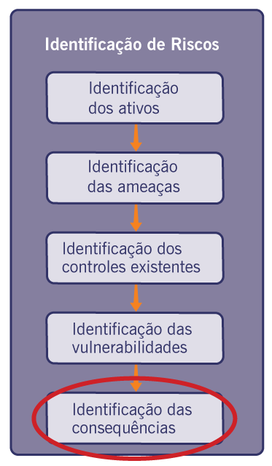
...

CONS_AV_QUALIT_ATIVO
Avaliação das Consequências - Relevância dos Ativos

 | 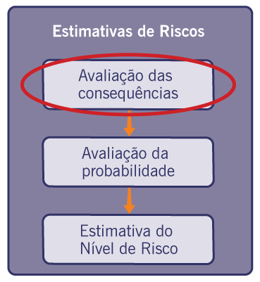
...

CONS_AV_QUALIT_PROBAB
Avaliação das Probabilidades

 | 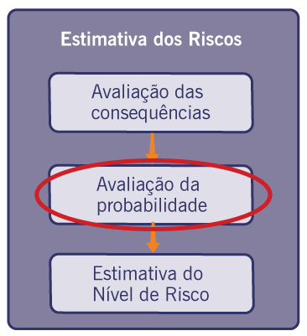 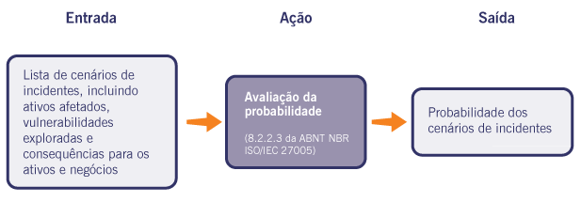
...

RESULT_ESTIMAT_QUALIT
Resultado das Estimativas

 | 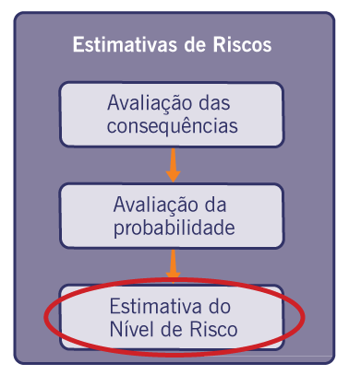 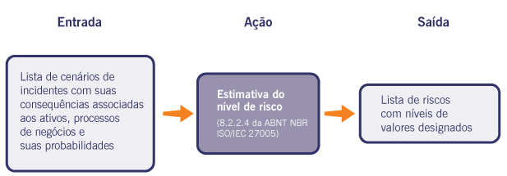
...

CALCULO_RISCO
Cálculo do Risco

 | 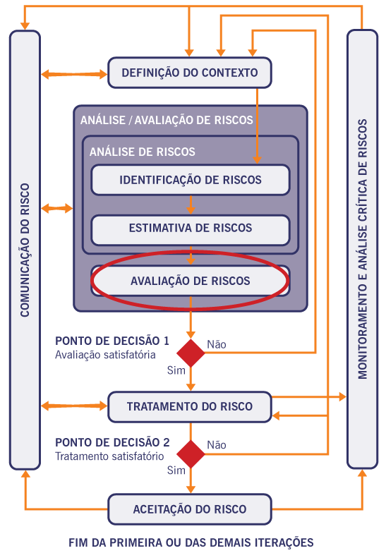
...

TRATAMENTO
Definição de Tratamento dos Risco

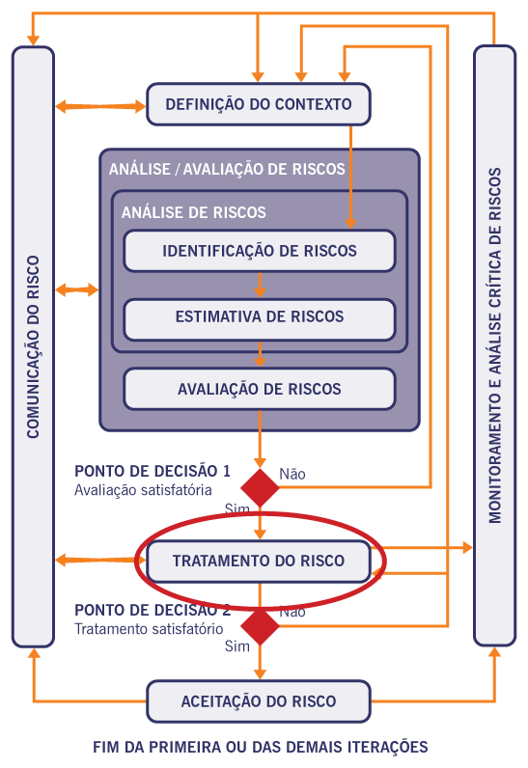
 | 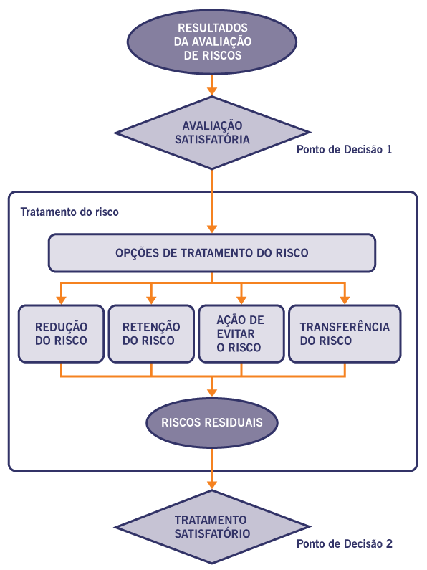
...
 | Ativo | Ameaças | Nr. | Vulnerabilidades Encontradas | Consequências
At 01 | Infraestrutura de servidores em nuvem | Vazamento de informações | 1 | Falta de classificação da informação | Perda de Autenticidade
 |  |  | 2 | Dados armazenados sem criptografia. | Perda de Integridade
 |  |  | 3 | Armazenamento inseguro | Perda de confidencialidade
 |  |  | 4 | Falta de monitoramento de acesso. | Perda de Autenticidade
 |  | Roubo de dados por concorrentes | 5 | Falta de backup adequado | Perda de Disponibilidade
 |  |  | 6 | Logs de auditoria incompletos. | Perda de Autenticidade
 |  |  | 7 | Acesso indevido | Perda de Integridade
...

ACEITAÇÃO_RISCO
Aceitação dos Riscos

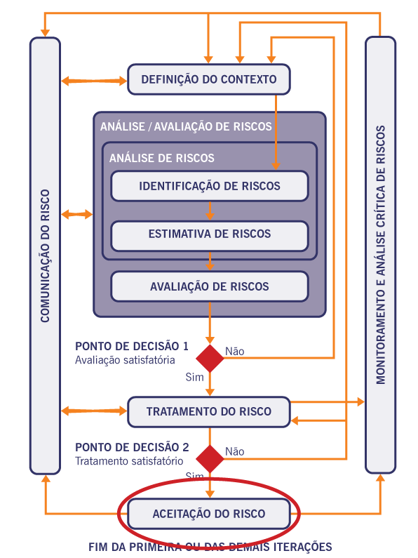
...
 | Ativo | Ameaças | Nr. | Vulnerabilidades Encontradas | Consequências
At 01 | Infraestrutura de servidores em nuvem | Vazamento de informações | 1 | Falta de classificação da informação | Perda de Autenticidade
 |  |  | 2 | Dados armazenados sem criptografia. | Perda de Integridade
 |  |  | 3 | Armazenamento inseguro | Perda de confidencialidade
 |  |  | 4 | Falta de monitoramento de acesso. | Perda de Autenticidade
 |  | Roubo de dados por concorrentes | 5 | Falta de backup adequado | Perda de Disponibilidade
 |  |  | 6 | Logs de auditoria incompletos. | Perda de Autenticidade
 |  |  | 7 | Acesso indevido | Perda de Integridade
 |  |  | 8 | Armazenamento de credenciais em texto simples. | Perda de confidencialidade
...

COMUNICAÇÃO_RISCOS
Comunicação dos Riscos

 | 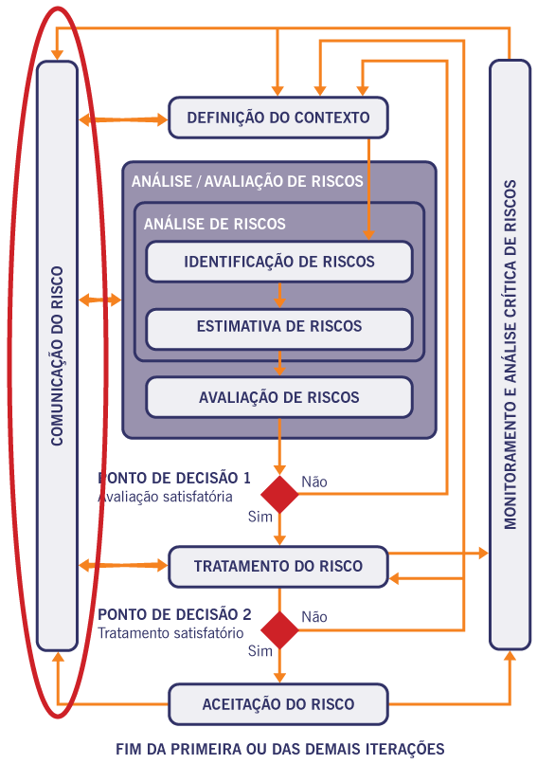
...

MONITORAMENTO_RISCOS
Monitoramento e Análise Crítica dos Riscos de Segurança da Informação

 | 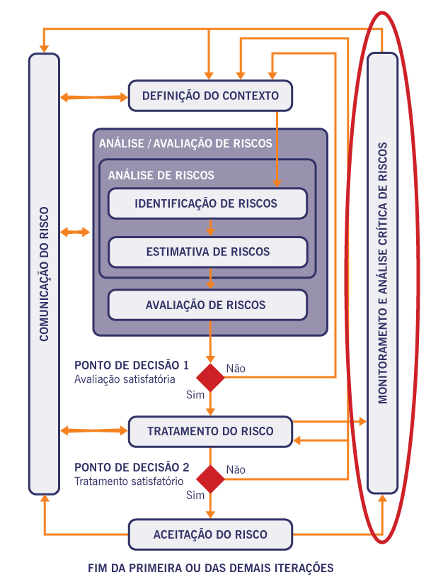
...

GRÁFICOS_EXEMPLOS
...
DISTRIBUIÇÃO ATIVOS
...
Quant | Após Plano
0
0
0
0
0
0

IMPACTO
...
Quant | Após Plano
240
0
0
0
0
240

QUANTIDADE de RISCOS
...
Quant | Após Plano
240
0
0
0
0
240

EXEMPLOS de Vulner e Controles
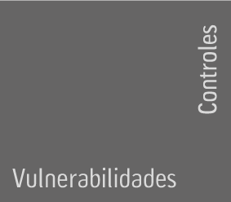 |  | Política de Segurança da Informação | Estrutura para a segurança da informação | Atribuições e responsabilidades associadas a segurança da informação | Classificação das informações
ORGANIZACIONAIS
Geral
 | Falta de política de segurança da informação | X
 | Falta de uma estrutura para a gestão da segurança da informação |  | X | X | X
 | Acesso de terceiros à rede Galena
 | Processos não documentados ou desatualizados
 | Processos de negócio não suportados pelos sistemas
 | Resistência a mudanças
 | Motivação pessoal
 | Não bloqueio da estação de trabalho
...

